おすすめ
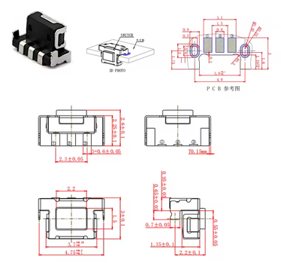
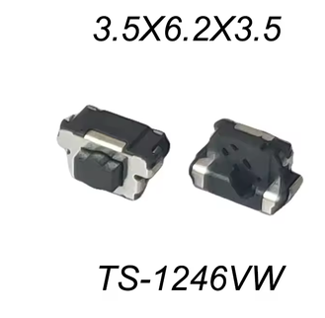
横押しSMDモーメンタリスイッチ 調査結果

ホイール軸延長上のサイドプッシュ用途｜小型・軽い順を優先｜2026-07-18

74 |  | 34 |  | 0.8 N |  | 最有力: EVPAT1L1B000 Edge Mount / 3.4×1.9×1.65 mm / 1.0 N

候補総数 |  | 軽い候補 ≤1.6N |  | 最小押下圧 |  | 一次試作推奨

まず試す候補（メーカー公式仕様が確認できるもの）
優先 | メーカー | 型番 | 寸法 L×W×H (mm) | 押下圧 | ストローク | 寿命 | 特徴 | 仕様URL | 購入検索
1 | Panasonic Industry | EVPAT1L1B000 | 3.4×1.9×1.65 | 1 N | 0.08 | 500,000 | Insert端子・接地端子あり / IP67 | https://industry.panasonic.com/global/en/products/control/switch/light-touch/number/evpat1l1b000 | https://www.digikey.jp/ja/products?keywords=EVPAT1L1B000
2 | Panasonic Industry | EVQP40B3M | 6.2×3×3.5 | 1 N | 0.25 | 1,000,000 | Flat端子・接地端子あり | https://industry.panasonic.com/global/en/products/control/switch/light-touch/number/evqp40b3m | https://www.digikey.jp/ja/products?keywords=EVQP40B3M
3 | Würth Elektronik | P/N 434381035816 | 6.2×3×3.5 | 1.569 N | 0.20 | 1,000,000 | 160gf・青 | https://www.we-online.com/en/components/products/WS_TASU_SMT_TACT_SWITCH_6_2_X_3_0 | https://www.digikey.jp/ja/products?keywords=434381035816
4 | Panasonic Industry | EVPAVAA1A | 2.8×2.65×1.95 | 1.6 N | 0.13 | 300,000 | Flat端子 | https://industry.panasonic.com/ap/en/products/control/switch/light-touch/number/evpavaa1a | https://www.digikey.jp/ja/products?keywords=EVPAVAA1A
5 | Panasonic Industry | EVPAT2L1B000 | 3.4×1.9×1.65 | 1.6 N | 0.11 | 500,000 | Insert端子・接地端子あり / IP67 | https://industry.panasonic.com/global/en/products/control/switch/light-touch/number/evpat2l1b000 | https://www.digikey.jp/ja/products?keywords=EVPAT2L1B000
6 | Alps Alpine | SKSNLME010 | 7.5×3×3.5 | 1.6 N | 0.15 | 1,000,000 | 長寿命 | https://tech.alpsalpine.com/e/products/category/tact-switch/sub/02/series/sksn/ | https://www.digikey.jp/ja/products?keywords=SKSNLME010
7 | Panasonic Industry | EVPAEGE2A | 4.5×2.6×2.9 | 1.6 N | 0.13 | 200,000 | L字端子・接地端子あり | https://industry.panasonic.com/global/en/products/control/switch/light-touch/number/evpaege2a | https://www.digikey.jp/ja/products?keywords=EVPAEGE2A
8 | Alps Alpine | SKSJLCE010 | 4.8×3.25×3.3 | 0.8 N | 0.25 | 2,000,000 | 0.8N・長寿命 | https://tech.alpsalpine.com/e/products/category/tact-switch/sub/02/series/sksj/ | https://www.digikey.jp/ja/products?keywords=SKSJLCE010
9 | Alps Alpine | SKSLLAE010 | 4.5×2.6×2.2 | 1.6 N | 0.15 | 600,000 | 1.6N | https://tech.alpsalpine.com/e/products/category/tact-switch/sub/02/series/sksl/ | https://www.digikey.jp/ja/products?keywords=SKSLLAE010
10 | Alps Alpine | SKSCLCE010 | 3.5×3.55×1.25 | 1.6 N | 0.20 | 100,000 | 接地端子なし・ボスなし | https://tech.alpsalpine.com/e/products/category/tact-switch/sub/02/series/sksc/ | https://www.digikey.jp/ja/products?keywords=SKSCLCE010

設計上の要点: 押下圧だけでなく、ホイール軸中心とアクチュエータ中心の高さ、許容オーバートラベル、横荷重、ランド剥離対策（ボス／補強板）を確認してください。0.8N品は軽い一方、誤操作や振動入力への余裕が小さくなります。

ユーザー提示の基準品・寸法図 |  |  |  |  | ユーザー提示の TS-1246VW 写真

